Лист1
 | ОТВЕТ | Комментарий
егор лавренко хуесос? | да
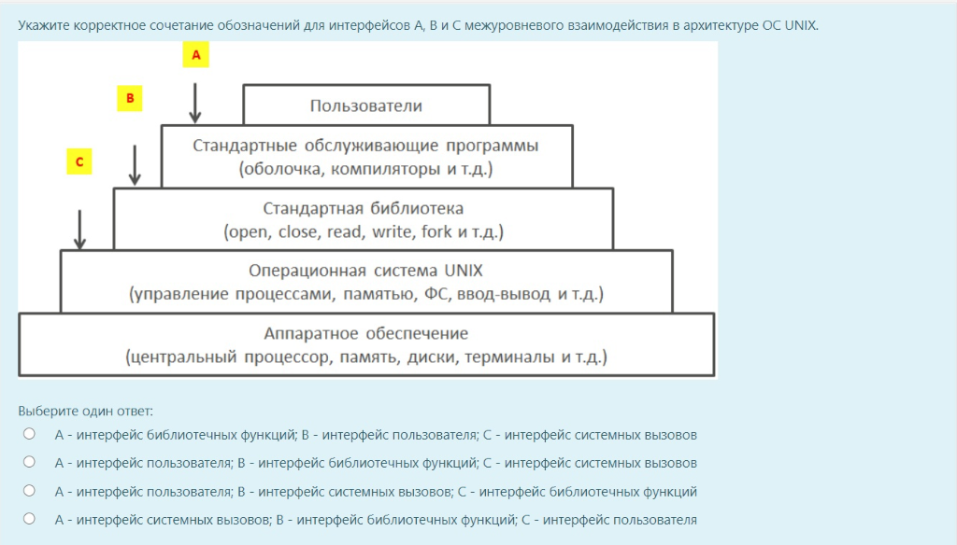 Укажите корректное сочетание обозначений для интерфейсов A, B и C межуровневого взаимодействия в архитектуре ОС UNIX. | A - интерфейс пользователя; B - интерфейс библиотечных функций; C - интерфейс системных вызовов
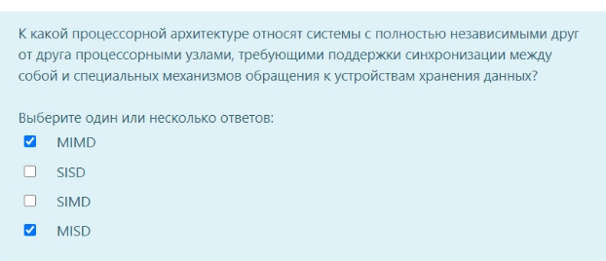
Семейство системных вызовов [] производит порождение ... | exec() | Семейство системных вызовов exec() производит замену вызывающего процесса, после чего данный процесс начинает выполнять другую программу, передавая управление на точку ее входа.
К какой процессорной архитектуре относят системы с полностью независимыми друг от друга процессорными узлами, требующими поддержки синхронизациии между собой и специальных механизмов обращения к устройствам хранения данных? | MIMD | там ещё MISD отмечен, но в конспекте чётко написано только про MIMD
В многопроцессорной ОС перенос запрашиваемых страниц в узел, из которого к этим страницам чаще всего поступают обращения, называется <...> | Миграцией страниц
Параллелизм на уровне потоков - одновременное исполнение нескольких независимых потоков. В каких процессорных архитектурах возможен такой параллелизм? | Только MIMD, поскольку потоки одновременно могут исполняться в MISD и MIMD, но в архитектуре MISD потоки зависимы, т.к. они работают с одними и теми же данными
Какую модель контроля и управления доступом осуществляет OC Windows? | Дискреционный контроль доступа
Кто-то из старшаков написал: "Нет" | ОС должна поддерживать предсказуемые механизмы синхронизации; ОС должна быть многозадачной и допускающей вытеснение; Поведение ОС должно быть известным и предсказуемым
Какую модель контроля и управления доступом осуществляет OC Unix? | Дискреционный контроль доступа | Еще может ролевая, но дискреционная точно
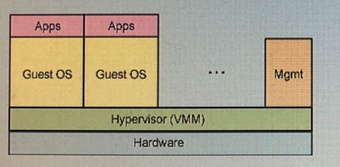
Что происходит, если текущую файловую транзакцию журнальной файловой системы невозможно завершить? | Откат к последней точке фиксации (или к контрольной точке) файловых транзакций
Какой компонент модели удаленного вызова процедур (RPC) реализует подготовку к передаче исходящих данных и осуществляет преобразование входящих данных? | Заглушка
В ОС UNIX основной единицей управления памятью является | страница (инфа из интернета)
Частью какой ФС является EFS (Encrypting File System) - шифрованная ФС | NTFS
Как в ОС Windows решается проблема инверсии приоритетов? | Autoboost повышает планируемый приоритет потоков, удерживающих ресурсы, необходимые для потоков с более высоким уровнем приоритета
Какие из перечисленных механизмов синхронизации применяются в ОС Windows? | Мьютексы; Критические области; События; Семафоры
Какая структура используется по умолчанию для трансляции адресов в x86-системе Windows | Двухуровневая таблица страниц (инфа из инете)
На каких уровнях реализуют защиту ОС? | Уровень содержания информации; Уровень носителей информации; Уровень средств взаимодействия с носителем информации: Уровень представления информации
Какие из перечисленных характеристик порожденный процесс не наследует от родительского процесса в системе UNIX? | Счетчики времени, потраченного системой для его обслуживания
Чем определяется приоритет ввода/вывода в ОС Windows? | Приоритетом потока
Какую информацию о файловой системе содержит суперблок в ОС UNIX (например, в ФС ext2fs) | Общее число блоков и индексных дескрипторов в файловой системе; Тип ФС; | Не конкретно про ext2fs
Представленный рисунок соответствует схеме виртуализации типа "Эмуляция аппаратуры" | 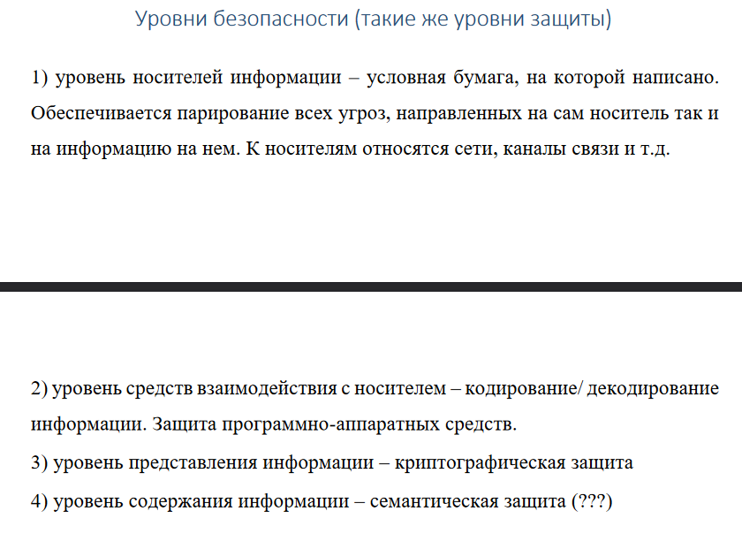 Неверно | Это полная виртуализация
Какой процесс имеет PID, равный 1? | init
Стандарт POSIX регламентирует интерфейс... | ...приложений к системным сервисам (ХЗ) | Я думаю операционных систем (POSIX = переносимый интерфейс операционных систем)
В ОС UNIX сигналы можно рассматривать как простейшую форму взаимодейтвия между... | процессами
Программа входа в систему Windows осуществляется процессом <...>, который работает в <...> режиме | winlogon; на скрине написано "ядерном", но есть предположение, что "фоновом"
Какие категории системных компонентов рассматриваются в стандарте POSIX-2001 | Сетевые средства (точно), Средства разработки (точно), математические интерфейсы (точно)
Какое условие должно выполняться, чтобы динамическое разделение было эффективным при планировании процессов с многопроцессорной ОС? | Прирост производительности от повышения уровня попаданий в кэше должен превышать затраты на осуществление самого перераспределения процессоров между задачами
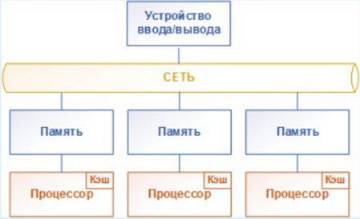 Какой архитектуре доступа к памяти в многопроцессороной ОС соответствует приведенная схема? | NORMA
В каких архитектурах множественного доступа к памяти в многопроцессорных ОС удобнее применять задаченезависимые алгоритмы планирования | В архитектуре UMA, т.к. задачи размещаются на любом доступном процессе без привязки к узлам
В многопроцессорной ОС <...> называют "привязку" процесса к исходному узлу, включая часть рабочего множества памяти процесса, которая определяет интенсивность последующего повторного обращения к удаленному узлу | Остаточной зависимостью (ХЗ)
Какой архитектуре доступа к памяти в многопроцессороной ОС соответствует приведенная схема? | UMA
Какую модель контроля и управления доступом осуществляет ОС Windows? | Дискреционный контроль доступа
Что такое middleware сетевой подсистемы ОС? | Структуры данных, операции и правила применения для организации сетевого взаимодействия (ВОЗМОЖНО ЕЩЁ ЧТО-ТО)
Что из приведенного списка ситуаций, возможных в ОС, соответствует угрозе безопасности на уровне защиты ОС "взаимодействия с носителем"? | 1) Несанкционированный доступ пользователя к ресурсам ОС путем обхода или преодоления средств защиты ОС с использование специальных методов и средств 2) Несанкционированное повышение пользователем своих полномочий и привилегий
Что из приведенного списка ситуаций, возможных в ОС, соответстует угрозе безопасности на уровне защиты ОС "Представление информации"? | Визуальное наблюдение, скорее всего что-то ещё, вот вам табличка, гении
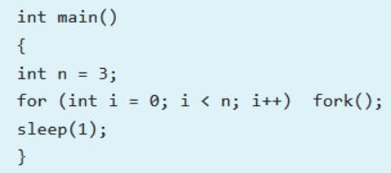 Путем перетаскивания сопоставьте | 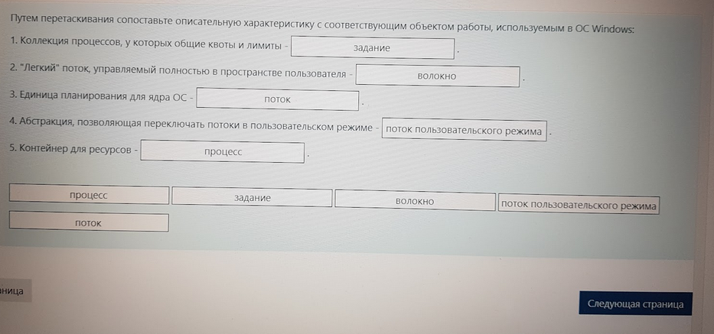
Каким уровнем соответсвия стандарту POSIX характеризуется ОС Linux? | По большей части POSIX-совместимая ОС
Каким образом процессы в ОС UNIX могут общаться между собой? | С помощью сигналов; с помощью труб; Общее количество системной памяти, предоставленной для физического ввода-вывода, временно оказалось недостаточным.
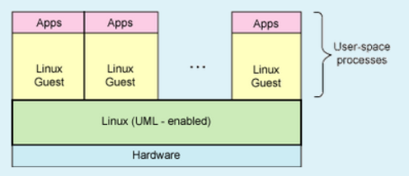 User-mode Linux (UML) позволяет запускать в пользовательском пространстве одной ОС Linux другой экземпляр ОС Linux. Каждая гостевая Linux-система существует внутри процесса, запущенного на базовой ОС (см. схему). | Гипервизор
Охарактеризуйте схему соединения процессоров типа "Гиперкуб" в сравнении со схемой "Ячеистая сеть" | Гиперкуб: Масштабируемость и производительность-выше, степень отказоустойчивости-выше, цена создания-дороже
Что определяет DACL для объектов защиты Windows? | Скорее всего: Операции доступа, которые должны учитываться в журнале аудита безопасности Следуя скрину: Пользователей, которые могут получать доступ к объекту
Задан фрагмент программы в UNIX | 7 | если int n = 4, то ответ 15
Какие описания входят в состав стандарта POSIX-2001? | Пишут: системные сервисы на уровне командного языка - точно
Как называют интерпретатор команд ОС, обеспечивающий интерфейс для взаимодействия пользователя с функциями системы? | Оболочка (shell)
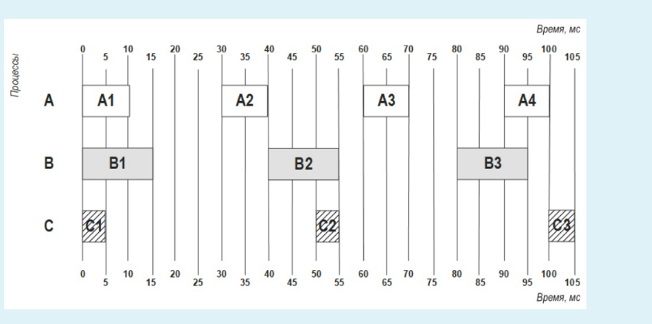 В какой момент времени произойдёт отказ системы реального времени, если в ней реализован алгоритм планирования EDF и задана следующая диаграмма запуска процессов | 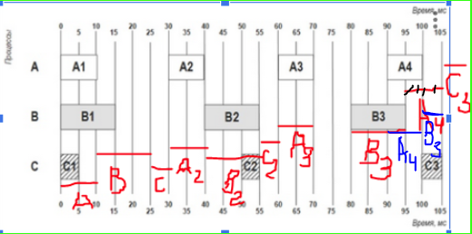 Отказ не произойдет
В каком виде представлена файловая система в ОС UNIX? | в виде одного дерева (википедия)
Стандарт POSIX нацелен на обеспечение мобильности каких объектов ОС? | Приложений
 В ОС реального времени используется алгоритм планирования EDF | 0.808
Сколько уровней адресации используется в файловой системе UNIX (например, в ext2fs) | мб 3 (скорее всего)
К какому типу виртуализации относится система IBM z/VM | Паравиртуализация
В UNIX-системе Sticky bit оказывает воздействие на <...> при регулировании доступа пользователей к нему | файл (или каталог, что тоже может быть) (Каталог це файл в UNIX)
Чертежный алгоритм - разновидность <...> балансировки нагрузки в многопроцессорной ОС с инициацией <...> | Динамической; получателем
За что отвечает дополнительный атрибут "sticky bit" в маске прав доступа объекта UNIX? | Включает механизм запрещения удаления файлов для которых пользователь не является владельцем
Возможно ли одновременное шифрование и сжатие файла в ФС NTFS? | Невозможно
Какой системный пользователь имеет UID, равный 0? | root
Какая модель контроля и управления доступом осуществляет ОС UNIX? | Дискреционный контроль доступа
Какая временная метка регламентирует начало отсчёта времени согласно стандарту POSIX? | Согласно стандарту POSIX, за начало отсчета времени принимается ноль часов, ноль минут, ноль секунд первого января 1970-го года всемирного времени.
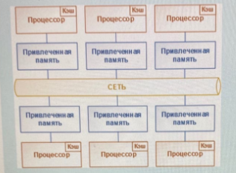 Какой архитектуре доступа к памяти в многопроцессороной ОС соответствует приведенная схема? | COMA
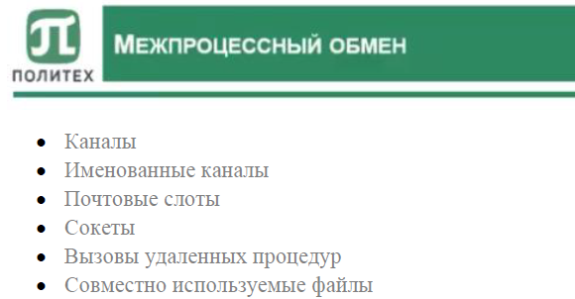 Какие средства межпроцессорного взаимодействия используются в ОС Windows?
Какие функции выполняет подсистема управления процессами в ОС UNIX? | Планирование процессов, Создание и уничтожение процессов, мб что-то ещё
В какой очерёдности выполняется загрузка ОС UNIX? | Скорее всего так: 1)досистемный загрузчик 2)загр 1 ур 3) загр 2 ур 4)запуск ядра 5) init
Как в ОС UNIX называют фоновые процессы? | Демоны
Укажите условия, которые составляют требования Тиммермана для ОС реального времени | 1)ОС должна быть многозадачной и допускающей вытеснение; 2)ОС должна обладать понятием приоритета для потоков; 3)ОС должна поддерживать предсказуемые механизмы синхронизации; 4)ОС должна обеспечивать механизм наследования приоритетов; 5)Поведение ОС должно быть известным и предсказуемым
В какой последовательности выполняется создание файла в журнальных ФС? | Сначала записывают данные файла в журнал в свободное место, затем создают метаданные этого файла, затем обновляют запись каталога для этого файла
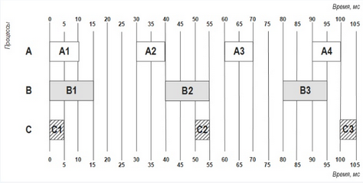 В какой момент времени произойдёт отказ системы реального времени, если в ней реализован алгоритм планирования RMS и задана следующая диаграмма запуска процессов | Отказа нема (Что интересно: в конце B3 начинается, но A4 с появлением вытесняет его)
Для получения сведений о результате ввода/вывода процессору необходимо периодически опрашивать порт регистра состояния устройства до тех пор, пока не будет сброшен флаг занятости, после чего он сможет проанализировать флаг ошибки. Как называется такой режим работы процессора? | опрос устройств
На какие категории делятся все пользователи по отношению к файлу согласно стандарту POSIX | Владелец файла, члены владеющей группы и прочие пользователи
Если SUID бит установлен на файл ОС UNIX, и пользователь выполнил его, то запущенный процесс будет иметь права | те же права, что и у пользователя-владельца файла
Какие условия относятся к требованиям Тиммермана, которые предъявляются к ОС реального времени? | ОС должна поддерживать предсказуемые механизмы синхронизации, ОС должна быть многозадачной и допускать вытеснение, Поведение ОС должно быть известным и предсказуемым
Алгоритм аукциона - разновидность .... балансировки нагрузки в многопроцессорной ОС с инициацией ... | динамической системы; отправителем
Опишите корректную последовательность работы процессора, регистров и портов устройства ввода/вывода прои организации вывода информации из системы на устройство | 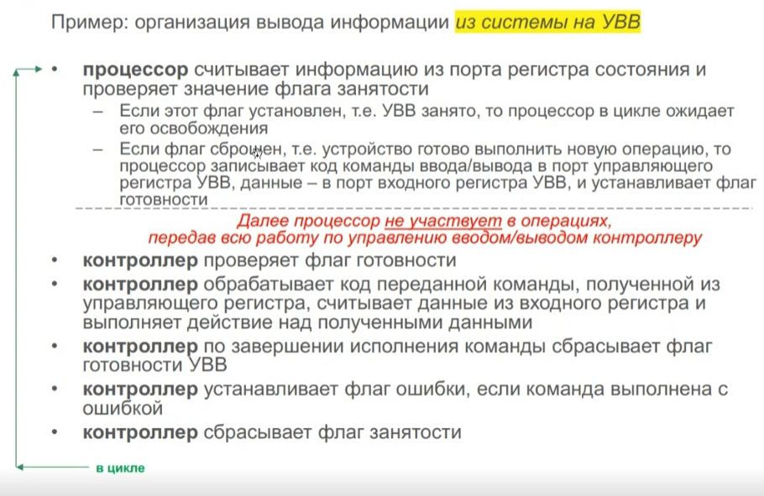
Когда системный вызов fork завершается неудачей, и новый процесс не порождается?
Схема соединения процессоров типа "Многоуровневая сеть" ... чем "Переключающаяся матрица", а также она ... ... | дешевле(точно), менее производительная, менее отказоустойчивая | 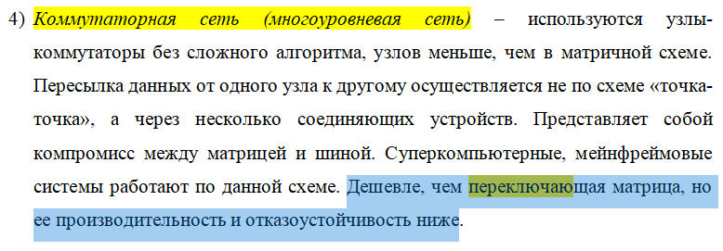
Какие механизмы поддерживает ФС NTFS, при помощи которых могут обнаружить изменения в файлах и каталогах? | Журнал изменений NTFS Вызов NtNotifyChangeDirectoryFile
В каком списке может оказаться рабочая страница памяти в ОС Windows, если она больше не востребована процессом и не отображается таблицей страниц? | В списке свободных страниц, мб что-то ещё
Если SGID бит установлен на файл в ОС UNIX, и пользователь выполнил его, то запущенный процесс будет иметь права | Те же права, что и у группы владельца файла
Какая проблема в ОС UNIX решается с помощью метода двойников? | Внешняя фрагментация памяти
Каким уровнем соответствия стандарту POSIX характеризуется ОС реального времени QNX? | POSIX-сертифицированная ОС
Каждая страничная ошибка в системе Windows всегда относится к некоторой категории. Укажите НЕВЕРНЫЕ названия категорий страничных ошибок. | Попытка модификации страницы типа "копирование при чтении"
Где хранится имя адресата быстрой символической ссылки в файловой системе ОС UNIX? | Может быть в MFT?
Какой уровень в ОС Windows изолирует ядро, драйверы устройств и остальную исполняющую систему от аппаратных различий конкретных платформ? | HAL
С помощью какого системного вызова происходит уничтожение процесса в ОС Unix? | exit (выбрать в зависимости от вариантов ответа)
Как характеризуется ФС NTFS по структуре? | Иерархическая
В многопроцессорной ОС <...> называют процесс создания нескольких копий страниц памяти, что позволяет быстро обращаться к ним из разных узлов | репликацией страниц
Для чего в ОС Windows предназначен SACL? | Определяет, какие операции над объектом записываются в системный журнал событий безопасности
Монитор безопасности ОС Windows является элементом <...> и работает в <...> режиме | Исполняющей подсистемы, ядерном
Какие категории субъектов доступа регламентируются в маске прав доступа файла UNIX? | Группа-владелец Пользователь-владелец Остальные пользователи | Для каждого файла определяется доступ: владельца (owner); группового владельца (group owner); остальных пользователей (everyone).
В ОС Windows единицей управления работой в системе, для которой определена диаграмма состояний, является <...> | Может быть процесс? (опираясь на картинку, наверн поток) | В Windows процессы являются контейнерами для программ. Они содержат виртуальное адресное пространство, описатели объектов режима ядра, а также потоки...
С точки зрения модели драйверов Windows (WDK) существуют драйверы следующих типов | Драйвер фильтра Функциональный драйвер Драйвер шины | (только написано для WDM == Win Driver Model)
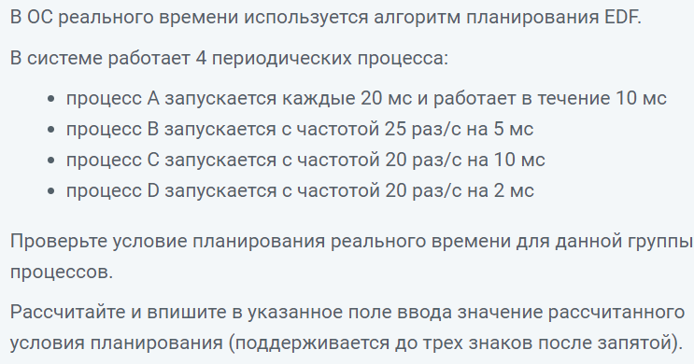 В ОС реального времени используется алгоритм планирования EDF | 0.865
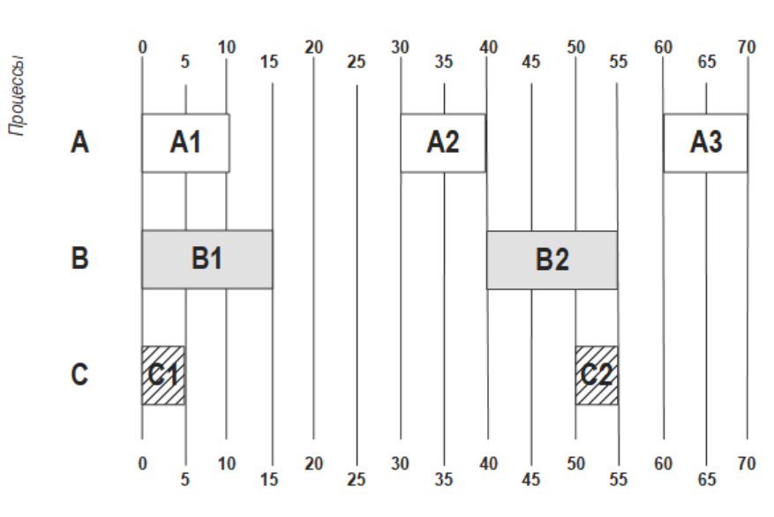 В какой момент времени произойдет отказ системы реального времени, если в ней реализован алгоритм планирования EDF и задана следующая диаграмма запуска процессов? | Отказ не произойдет
Диск содержит 80 цилиндров (пронумерованы от 0 до 79). Укажите порядок обработки запросов согласно алгоритму C-LOOK для заданной очереди обращений к цилиндрам диска: 0-1-2-10-11-12-79-0-1-2-1-0-77-1-2 Изначально головка считывания размещена на цилиндре 78 и движется в сторону увеличения номеров. Ответ запишите в виде последовательности пройденных цилиндров в поле, разделяя номера цилиндров знаком - (например, 13-22-0-1-5-79-0). Общее число запросов должно сохраняться, то есть в случае если номера повторяются в исходной последовательности запросов, то они также указываются и в перестроенной последовательности. | 78-79-0-0-0-1-1-1-1-2-2-2-10-11-12-77
В ОС реального времени используется алгоритм планирования RMS. В системе работает 3 периодических процесса: процесс А запускается с частотой 33 раз/с на 10 мс процесс В запускается с частотой 25 раз/с на 15 мс процесс С запускается с частотой 20 раз/с на 20 мс Проверьте условие планирования реального времени для данной группы процессов. Рассчитайте и впишите в указанное поле ввода значение рассчитанного условия планирования (поддерживается до трех знаков после запятой). | 1.108
Диск содержит 80 цилиндров. Цилиндры пронумерованы от 0 до 79. Укажите порядок обработки запросов по алгоритму C-SCAN для заданной очереди обращений к цилиндрам: 11-1-15-1-10-62-1-71-25-16-11-62 Изначально головка чтения-записи размещена на цилиндре 13 и движется в сторону увеличения номеров цилиндров. Ответ запишите в виде последовательности пройденных цилиндров в поле, разделяя номера цилиндров знаком - (например, 13-22-0-1-5-79-0). Общее число запросов должно сохраняться, то есть в случае если номера повторяются в исходной последовательности запросов, то они также указываются и в перестроенной последовательности. | 13-15-16-25-62-62-71-79-0-1-1-10-11-11
Диск содержит 80 цилиндров (пронумерованы от 0 до 79). Укажите порядок обработки запросов по алгоритму C-SCAN для очереди: 11-1-12-15-1-10-62-1-71-25-16-11-62 Изначально головка чтения-записи размещена на цилиндре 14 и движется в сторону увеличения номеров. Ответ запишите в виде последовательности пройденных цилиндров в поле, разделяя номера цилиндров знаком - (например, 13-22-0-1-5-79-0). Общее число запросов должно сохраняться, то есть в случае если номера повторяются в исходной последовательности запросов, то они также указываются и в перестроенной последовательности. | 14-15-16-25-62-62-71-79-0-1-1-10-11-11-12
 | Обеспечены многозадачность и вытесняющее планирование. Поведение системы заранее известно и предсказуемо. Поддерживаются приоритеты. Обеспечивается наследование приоритетов. Поддерживаются предсказуемые механизмы синхронизации. | Несколько раз продублировано про Тиммермана
Из приведенного списка выберите правильное(-ые) утверждение(-я), характеризующие проwесс инициализации init в ОС UNIX | Является роидтельским для всех процессов в системе, обеспечивая гарантию того, что в UNIX любой процесс имеет своего родителя Производит инициализацию системы помимо ядра, в т.ч. монтирует файловые системы , загружает дополнительные драйверы устройств и т.п.
Какие фукнции выполняет подсистема ввода/вывода ОС UNIX? | Управление внешними утройствами Ввод и вывод информации со внешних устройств
В ОС реального времени используется алгоритм планирования RMS. | 1.108
Укажите условия, которые составляют требования Тиммермана для ОС реального времени. | Поддерживаются приоритеты. Обеспечивается наследование приоритетов. Обеспечены многозадачность и вытесняющее планирование. Поведение системы заранее известно и предсказуемо. Поддерживаются предсказуемые механизмы синхронизации. | Это уже четвертый вопрос про Тиммермана, хах

